общий_стол
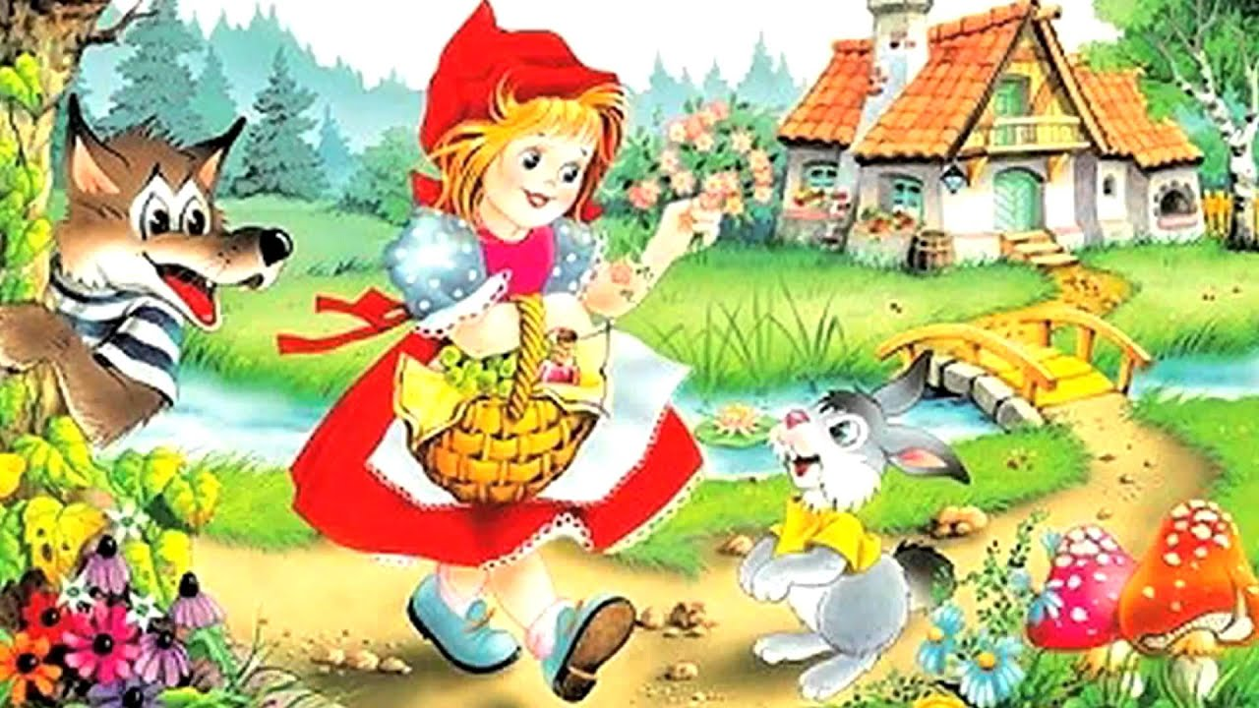
30\03\23
Наименование блюд | 1-3 лет |  | 3-7 лет
Завтрак | Объём, гр | Калорийность, ккал | Объём, гр | Калорийность, ккал
каша пшеничная | 130.00 | 133.76 | 150.00 | 154.33
какао с молоком | 180.00 | 106.89 | 200.00 | 118.88
булка с маслом | 25.00 | 75.84 | 50.00 | 151.68
Второй завтрак
сок | 100.00 | 46.00 | 100.00 | 46.00
Обед
щи с квашеной капустой\сметана | 150\10 | 50.85 | 180.00 | 61.02
картофельная запеканка с мясом | 160.00 | 236.99 | 200.00 | 296.24
икра кабачковая | 45.00 | 53.55 | 60.00 | 71.40
компот из сухофруктов | 160.00 | 45.86 | 180.00 | 51.59
хлеб ржаной | 40.00 | 77.00 | 50.00 | 87.00
Уплотнённый полдник
запеканка рисовая с творогом | 130.00 | 207.13 | 150.00 | 239.00
соус шоколадный | 20.00 | 27.36 | 40.00 | 54.72
чай с сахаром | 180.00 | 37.89 | 200.00 | 42.10
булка | 25.00 | 58.75 | 35.00 | 82.25
яблоко свежее 1\2 | 50.00 | 22.00 | 50.00 | 22.00

ИТОГО | 1245.0 | 1179.9 | 1645.0 | 1478.2

